Sheet1
1.spring版本过高（4.2.0），tomact版本过低

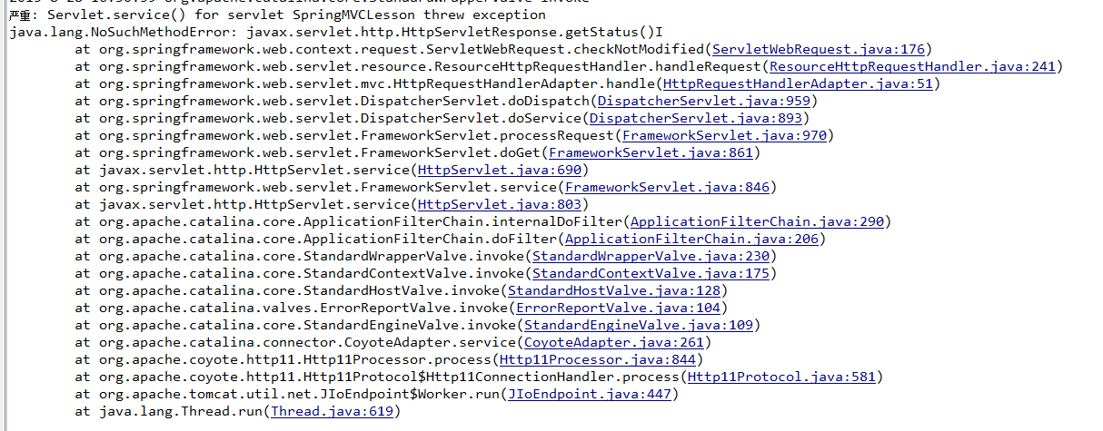

解决：降spring版本，或者提高tomcat版本

